Накладная-№3
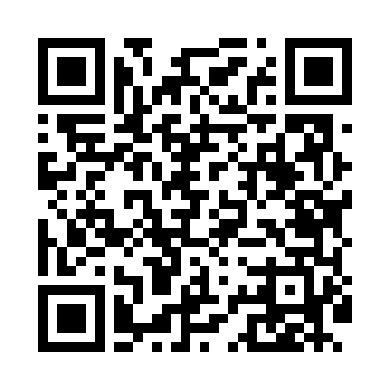
Номер товарно-транспортной накладной: |  |  | Торговый представитель: Kamol aka
Поставщик: Toshkent falcon fly 2 |  |  | Телефон торгового представителя: +998979626299
Дата отгрузки: 24.12.2025 |  |  | Контрагент: """" Klient
Дата консигнации: |  |  | Адрес:
Доставщик: |  |  | Телефон:
Телефон доставщика:
Время заказа: 24.12.2025 16:57:23
№ | Штрих-код | Название товаров (работ,услуг) | Количество | Количество в кейсе | Цена | Сумма
 |  |  | 153 |  |  | 261.3
1 | 6905385390309 | Пластиковый салатница MX10-10.8 XP-39-30 | 25 | 25 шт. | 4.90 | 122.50
2 | 6905385390019 | Пластиковая салатница YST-180019, 9 см, XP-39 -1 | 125 | 125 шт. | 1 | 125
3 | None | Зираворлар учун металлдан ишланган идиш BA633 6 S/S DB-15-99 | 3 | 3 шт. | 4.60 | 13.80
Итого: 261.3$|->UZS: 3,266,250.00

